图片-1张
文档编号 | 4
文档中文标题 | 存储概述.md
文档国际站仓库地址
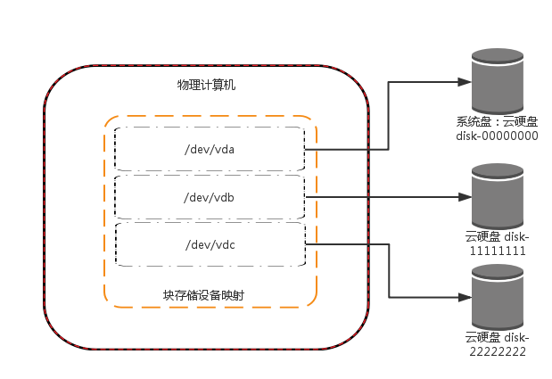
图片1 |  | 1 | 屋里计算机 | 翻译返回
 |  | 2 | 块存储设备映射 | 翻译返回
 |  | 3 | 系统盘：云硬盘 | 翻译返回
 |  | 4 | 云硬盘 | 翻译返回

